ReadMe TAP P.6
โปรแกรมวิเคราะห์ผลการประเมินคุณภาพการศึกษาขั้นพื้นฐาน (O-NET)
ชั้นประถมศึกษาปีที่ 6 ปีการศึกษา 2560
(Testing Analyze Program : TAP)

 |  |  | โรงเรียน |  |  |  | บ้านทุ่งยาว
 |  |  | สำนักงานเขตพื้นที่การศึกษาประถมศึกษา |  |  |  | เชียงราย เขต 2
 |  |  | รหัสโรงเรียน (รหัส NT) |  |  |  | 1057120512
 |  |  | อำเภอ |  |  |  | เวียงป่าเป้า
 |  |  | จังหวัด |  |  |  | เชียงราย

*** ใช้ฟอนต์ TH Sarabun NEW เท่านั้น เพราะจะทำให้การแสดงผลทางจอภาพถูกต้องสมบูรณ์ (ไม่ล้นหน้า/ไม่ทับซ้อนกัน) ***

มีปัญหาข้อสงสัย ติดต่อสอบถาม ศน.สุวิทย์ บั้งเงิน ศึกษานิเทศก์ สพป.เชียงราย เขต 2 Tel : 089-9984328
e-Mail : swbangngirn@esdc.go.th |  |  |  | Facebook : Suwit Bangngirn |  |  |  | LineID : suwit_bangngirn

โปรแกรมวิเคราะห์ผลการประเมินคุณภาพการศึกษาขั้นพื้นฐาน (O-NET)
ชั้นประถมศึกษาปีที่ 6 ปีการศึกษา 2560
สำนักงานเขตพื้นที่การศึกษาประถมศึกษาเชียงราย เขต 2

วัตถุประสงค์ |  | เพื่อช่วยในการวิเคราะห์ผลการประเมินคุณภาพการศึกษาขั้นพื้นฐาน (O-NET ป.6) ระดับชั้นเรียน ในรูปของตารางข้อมูลและกราฟหรือแผนภูมิ

รายละเอียดและขั้นตอน |  | ประกอบด้วยชีท (Sheet) จำนวน 3 ชีท ดังนี้

 | ReadMe TAP P.6 |  | เป็นชีทที่ให้กรอกข้อมูลพื้นฐานของโรงเรียน (ต้องกรอก) และคำอธิบายวัตถุประสงค์และขั้นตอนการใช้โปรแกรม
 |  |  | (กรอก 5 รายการ ได้แก่ 1. โรงเรียน 2. สำนักงานเขตพื้นที่ฯ 3. รหัสโรงเรียน 4. อำเภอ 5. จังหวัด)

 | Data_School |  | เป็นชีทที่จะต้องกรอก/ป้อนข้อมูลผลสอบ จาก สทศ. โดยกรอกเป็นรายสาระการเรียนรู้ และทุกมาตรฐานการเรียนรู้ (ไฟล์ StatbySchool_2560_P6_XXXXX.PDF ฉบับที่ 2 - ค่าสถิติสำหรับโรงเรียนแยกตามมาตรฐานการเรียนรู้)

 |  |  | - ให้กรอกผลสอบในช่องที่กำหนดให้เท่านั้น (ช่องอื่นโปรแกรมจะไม่อนุญาตให้กรอก) 3 รายการ ได้แก่... 1. คะแนนเฉลี่ยเขตพื้นที่ฯ 2. คะแนนเฉลี่ยของโรงเรียน และ 3. จำนวนนักเรียน (กรอกช่องแรกช่องเดียว)
 |  |  | - ให้ Print Out ออกมาเพื่อใช้วิเคราะห์ต่อไป

 | G_Class |  | เป็นชีทกราฟแสดงผลการประเมินผลเป็นรายมาตรฐานฯ และแยกตามกลุ่มสาระการเรียนรู้ และให้ Printout ออกมา เพื่อใช้วิเคราะห์ต่อไป

 | /ตัวอย่างไฟล์…

(ตัวอย่างไฟล์ : StatbySchool_2560_P6_XXXXX.PDF)
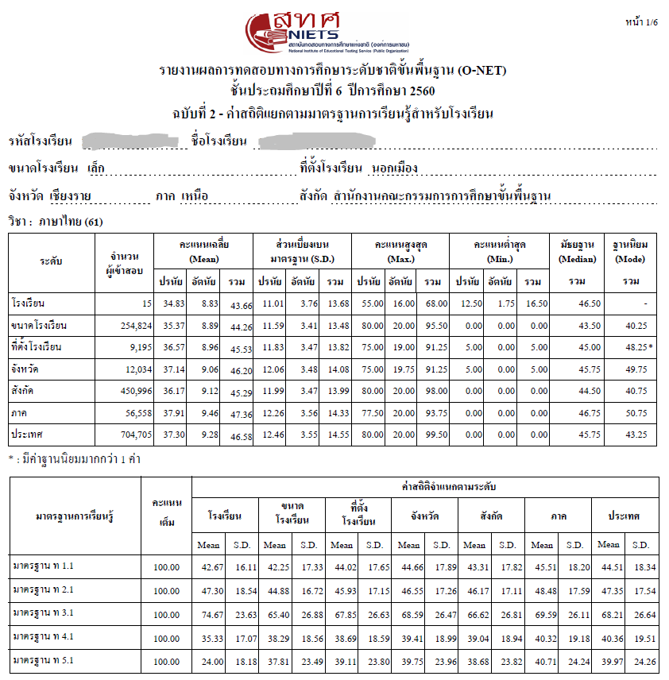

การแปลผล |  | ในชีท Data_School จะมีการเปรียบเทียบคะแนนของโรงเรียนกับเขตพื้นที่การศึกษาฯ/สพฐ. ซึ่งแปลผลคะแนน ดังนี้

 |  |  | ระดับสี | แปลผล |  | ความหมาย
 |  |  | สีเขียว | ดีมาก |  | คะแนนสูงกว่า ตั้งแต่ 4.00 ขึ้นไป
 |  |  | สีเหลือง | ดี |  | คะแนนสูงกว่า ระหว่าง 0.01 - 3.99
 |  |  | สีดำ | พอใช้ |  | คะแนนต่ำกว่า ระหว่าง (-) 0.01 - 3.99
 |  |  | สีแดง | ปรับปรุง |  | คะแนนต่ำกว่า ตั้งแต่ (-) 4.00 ลงไป
 |  |  |  |  | (ดังรูป)

 |  | ในชีท G_Class (ส่วนล่าง) เป็นการเปรียบเทียบผลต่างของคะแนนระหว่างโรงเรียนกับ สพฐ. (หรือเขตพื้นที่ฯ)
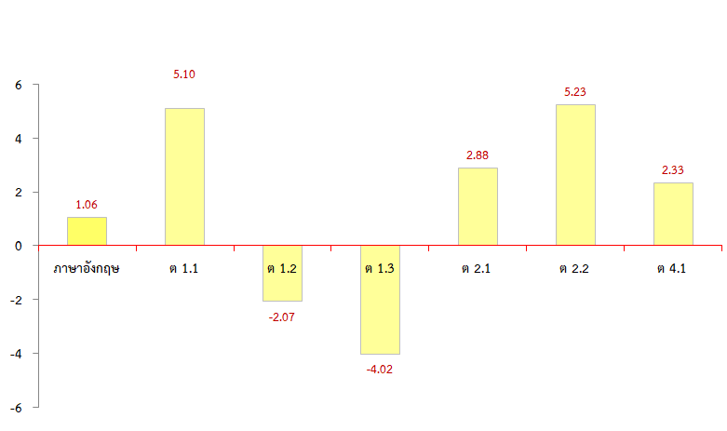

 |  |  |  |  |  |  |  |  | (ควรได้รับการยกย่อง/ชื่นชม)
 |  |  |  |  |  |  |  |  | สูงกว่า สพฐ. (หรือเขตพื้นที่ฯ)

 |  |  |  |  |  |  |  |  | ต่ำกว่า สพฐ. (หรือเขตพื้นที่ฯ)
 |  |  |  |  |  |  |  |  | (ควรได้รับการปรับปรุงแก้ไข)

ผลการทดสอบทางการศึกษาแห่งชาติขั้นพื้นฐาน
(Ordinary National Educational Test : O-NET)
ชั้นประถมศึกษาปีที่ 6 ปีการศึกษา 2560

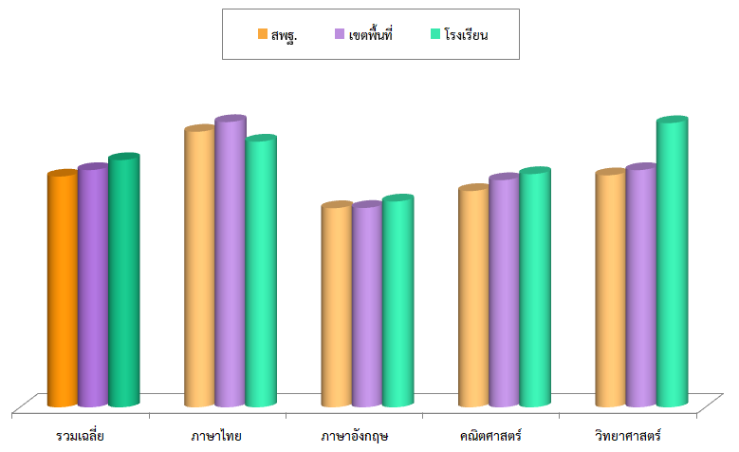

โรงเรียนบ้านทุ่งยาว
อำเภอเวียงป่าเป้า จังหวัดเชียงราย
สำนักงานเขตพื้นที่การศึกษาประถมศึกษาเชียงราย เขต 2

โปรแกรมวิเคราะห์ผลการทดสอบ
(Testing Analyze Program : TAP)
โปรแกรมวิเคราะห์ผลการสอบ ใช่ต้องการคำตอบแค่รับรู้
ทั้งจุดอ่อน/จุดแข็งที่เป็นอยู่ หากแต่เพื่อนำไปสู่ "การพัฒนา"
รู้ผลสอบเป็นอย่างไรแล้วให้แก้ ใช่เพียงแต่สอนสอบไปไร้ปัญหา
ผลการสอบจะไม่ไร้ในคุณค่า ต้องนำมา "พัฒนา" ยิ่งขึ้นไป...

 | Testing Analyze Program (TAP)
 | O-NET_P.6 (2560)

G_Class
ผลการประเมินคุณภาพการศึกษาขั้นพื้นฐาน (O-NET) ชั้นประถมศึกษาปีที่ 6 ปีการศึกษา 2560
 |  | กลุ่มสาระฯ/มาตรฐานการเรียนรู้... เฉลี่ยรวมทุกกลุ่มสาระฯ
โรงเรียนบ้านทุ่งยาว |  |  | อำเภอเวียงป่าเป้า จังหวัดเชียงราย
 | สพฐ. | เขตพื้นที่ฯ | โรงเรียน
เฉลี่ยรวม | 37.93 | 38.99 | 40.81
ภาษาไทย | 45.29 | 46.88 | 57.75
ภาษาอังกฤษ | 32.73 | 32.77 | 25.00
คณิตศาสตร์ | 35.55 | 37.33 | 45.00
วิทยาศาสตร์ | 38.13 | 38.99 | 35.50

ผลการประเมินคุณภาพการศึกษาขั้นพื้นฐาน (O-NET) ชั้นประถมศึกษาปีที่ 6 ปีการศึกษา 2560
 |  | กลุ่มสาระฯ/มาตรฐานการเรียนรู้... ภาษาไทย
โรงเรียนบ้านทุ่งยาว |  |  | อำเภอเวียงป่าเป้า จังหวัดเชียงราย
 | สพฐ. | เขตพื้นที่ฯ | โรงเรียน
เฉลี่ยรวม | 37.93 | 38.99 | 40.81
ภาษาไทย | 45.29 | 46.88 | 57.75
ภาษาอังกฤษ | 32.73 | 32.77 | 25.00
คณิตศาสตร์ | 35.55 | 37.33 | 45.00
วิทยาศาสตร์ | 38.13 | 38.99 | 35.50

ผลการประเมินคุณภาพการศึกษาขั้นพื้นฐาน (O-NET) ชั้นประถมศึกษาปีที่ 6 ปีการศึกษา 2560
 |  | กลุ่มสาระฯ/มาตรฐานการเรียนรู้... ภาษาอังกฤษ
โรงเรียนบ้านทุ่งยาว |  |  | อำเภอเวียงป่าเป้า จังหวัดเชียงราย
 | สพฐ. | เขตพื้นที่ฯ | โรงเรียน
เฉลี่ยรวม | 37.93 | 38.99 | 40.81
ภาษาไทย | 45.29 | 46.88 | 57.75
ภาษาอังกฤษ | 32.73 | 32.77 | 25.00
คณิตศาสตร์ | 35.55 | 37.33 | 45.00
วิทยาศาสตร์ | 38.13 | 38.99 | 35.50

ผลการประเมินคุณภาพการศึกษาขั้นพื้นฐาน (O-NET) ชั้นประถมศึกษาปีที่ 6 ปีการศึกษา 2560
 |  | กลุ่มสาระฯ/มาตรฐานการเรียนรู้... คณิตศาสตร์
โรงเรียนบ้านทุ่งยาว |  |  | อำเภอเวียงป่าเป้า จังหวัดเชียงราย
 | สพฐ. | เขตพื้นที่ฯ | โรงเรียน
เฉลี่ยรวม | 37.93 | 38.99 | 40.81
ภาษาไทย | 45.29 | 46.88 | 57.75
ภาษาอังกฤษ | 32.73 | 32.77 | 25.00
คณิตศาสตร์ | 35.55 | 37.33 | 45.00
วิทยาศาสตร์ | 38.13 | 38.99 | 35.50

ผลการประเมินคุณภาพการศึกษาขั้นพื้นฐาน (O-NET) ชั้นประถมศึกษาปีที่ 6 ปีการศึกษา 2560
 |  | กลุ่มสาระฯ/มาตรฐานการเรียนรู้... วิทยาศาสตร์
โรงเรียนบ้านทุ่งยาว |  |  | อำเภอเวียงป่าเป้า จังหวัดเชียงราย
 | สพฐ. | เขตพื้นที่ฯ | โรงเรียน
เฉลี่ยรวม | 37.93 | 38.99 | 40.81
ภาษาไทย | 45.29 | 46.88 | 57.75
ภาษาอังกฤษ | 32.73 | 32.77 | 25.00
คณิตศาสตร์ | 35.55 | 37.33 | 45.00
วิทยาศาสตร์ | 38.13 | 38.99 | 35.50

ผลการประเมินคุณภาพการศึกษาขั้นพื้นฐาน (O-NET) ชั้นประถมศึกษาปีที่ 6 ปีการศึกษา 2560
 | กลุ่มสาระฯ/มาตรฐานการเรียนรู้... ภาษาไทย |  | เปรียบเทียบผลต่างคะแนนเขตพื้นที่ฯ
โรงเรียนบ้านทุ่งยาว |  |  | อำเภอเวียงป่าเป้า จังหวัดเชียงราย
ภาษาไทย | 10.87
ท 1.1 | 4.47
ท 2.1 | -5.98
ท 3.1 | 30.00
ท 4.1 | 9.83
ท 5.1 | 40.34

ผลการประเมินคุณภาพการศึกษาขั้นพื้นฐาน (O-NET) ชั้นประถมศึกษาปีที่ 6 ปีการศึกษา 2560
 | กลุ่มสาระฯ/มาตรฐานการเรียนรู้... ภาษาอังกฤษ |  | เปรียบเทียบผลต่างคะแนนเขตพื้นที่ฯ
โรงเรียนบ้านทุ่งยาว |  |  | อำเภอเวียงป่าเป้า จังหวัดเชียงราย
ภาษาอังกฤษ | -7.77
ต 1.1 | -3.23
ต 1.2 | -20.74
ต 1.3 | -9.02
ต 2.1 | -39.34
ต 2.2 | 10.95
ต 4.1 | 9.00

ผลการประเมินคุณภาพการศึกษาขั้นพื้นฐาน (O-NET) ชั้นประถมศึกษาปีที่ 6 ปีการศึกษา 2560
 | กลุ่มสาระฯ/มาตรฐานการเรียนรู้... คณิตศาสตร์ |  | เปรียบเทียบผลต่างคะแนนเขตพื้นที่ฯ
โรงเรียนบ้านทุ่งยาว |  |  | อำเภอเวียงป่าเป้า จังหวัดเชียงราย
คณิตศาสตร์ | 7.67
ค 1.1 | 76.38
ค 1.2 | 25.41
ค 1.3 | 47.59
ค 1.4 | 47.49
ค 2.1 | -23.16
ค 2.2 | 2.81
ค 3.1 | -22.02
ค 3.2 | 19.39
ค 4.1 | 18.80
ค 4.2 | -5.75
ค 5.1 | -2.63
ค 5.2 | -64.98

ผลการประเมินคุณภาพการศึกษาขั้นพื้นฐาน (O-NET) ชั้นประถมศึกษาปีที่ 6 ปีการศึกษา 2560
 | กลุ่มสาระฯ/มาตรฐานการเรียนรู้... วิทยาศาสตร์ |  | เปรียบเทียบผลต่างคะแนนเขตพื้นที่ฯ
โรงเรียนบ้านทุ่งยาว |  |  | อำเภอเวียงป่าเป้า จังหวัดเชียงราย
วิทยาศาสตร์ | -3.49
ว 1.1 | 24.85
ว 1.2 | -17.60
ว 2.1 | -73.11
ว 2.2 | -40.57
ว 3.1 | -18.22
ว 3.2 | -37.46
ว 4.1 | 21.09
ว 4.2 | -71.94
ว 5.1 | 10.47
ว 6.1 | 0.77
ว 7.1 | 4.72
ว 7.2 | -23.33

